SISTEMA_PLAZASPUBLICAS
 | REPORTE FOTOGRÁFICO - Plazas Públicas
Nombre de la Estacion: | PUEBLO NUEVO DE CONTA ROMA
Nombre de Localidad: | NUEVO IMPERIAL
Fecha: | 31/05/2026 - 31/05/2026
Direccion: | Centro Poblado PUEBLO NUEVO DE CONTA ROMA
ID site: | 1505100007
CRQ: | CRQ000000074676
Letrero de Localidad beneficiaria o GPS
 |  | 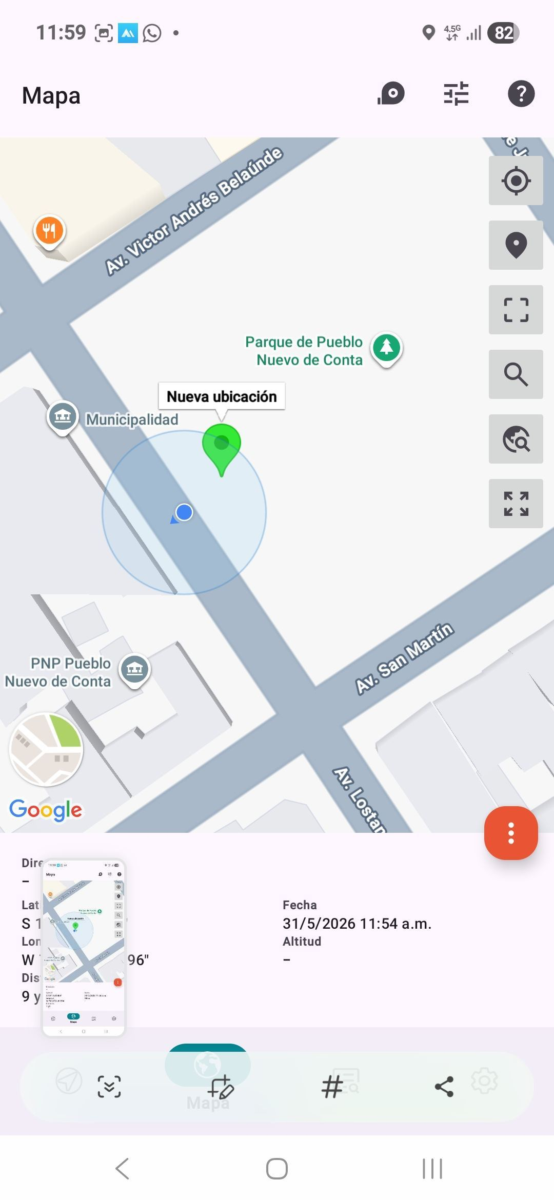

EQUIPOS CPE IDU: VERIFICAR ESTADO DE EQUIPOS, LED DE ALARMAS, LIMPIEZA TECNICA
ANTES |  |  | DURANTE | DESPUES
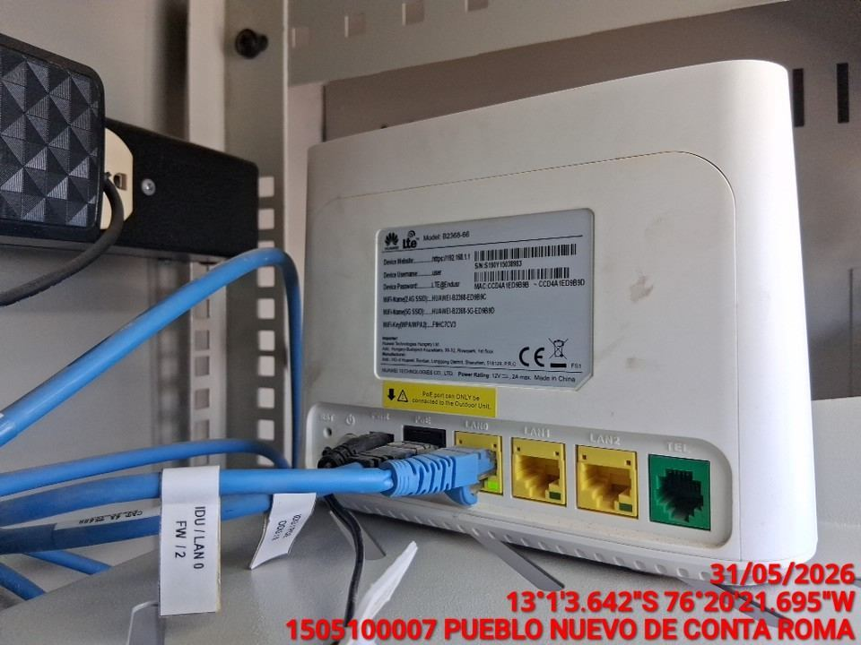 |  |  | 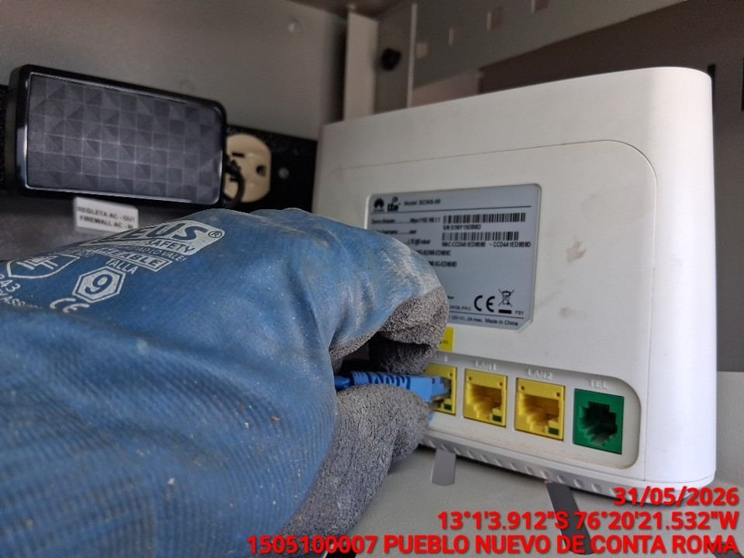 | 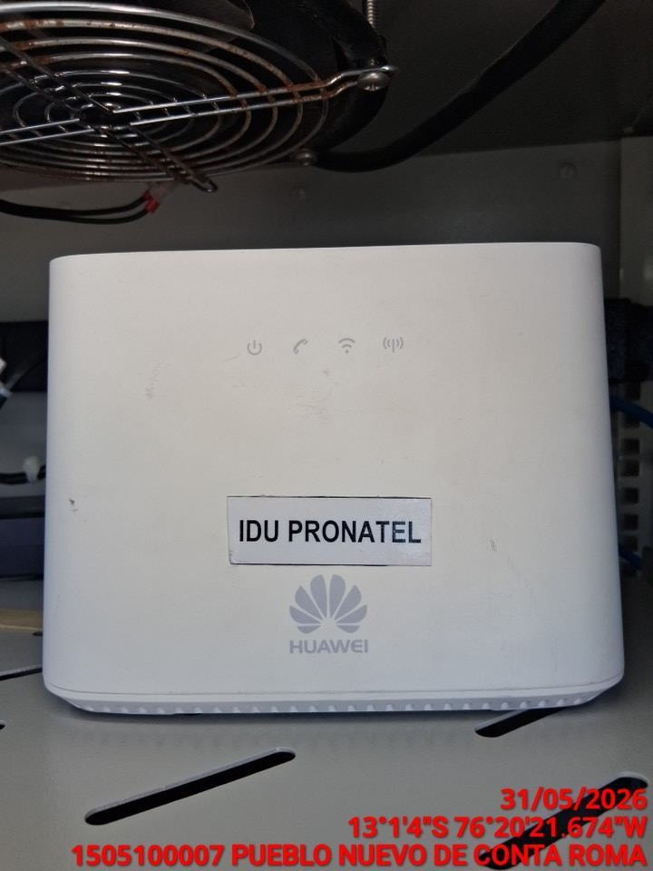

EQUIPOS CPE ODU, ACCESS POINT: VERIFICAR ESTADO DE EQUIPOS, LED DE ALARMAS, LIMPIEZA TECNICA
ANTES |  |  | DURANTE | DESPUES
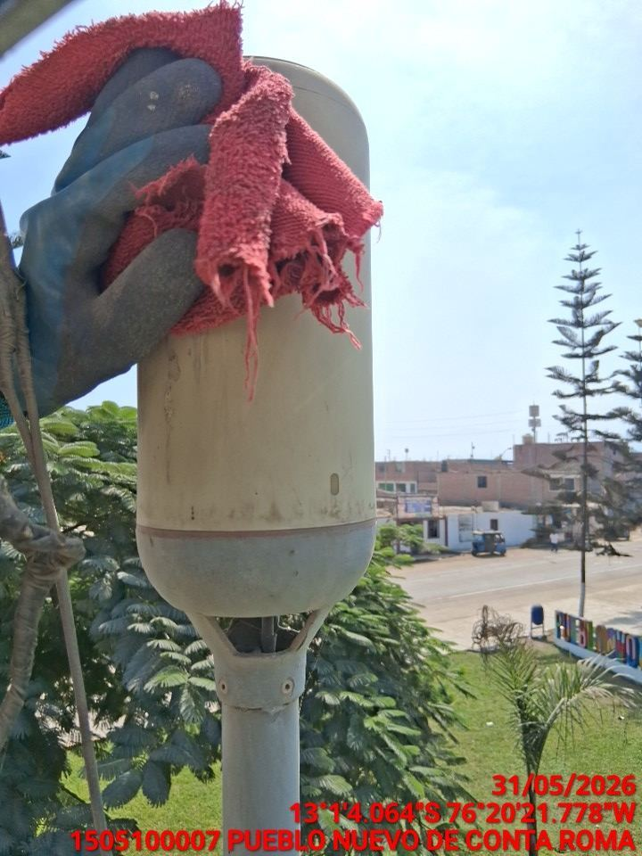 |  |  | 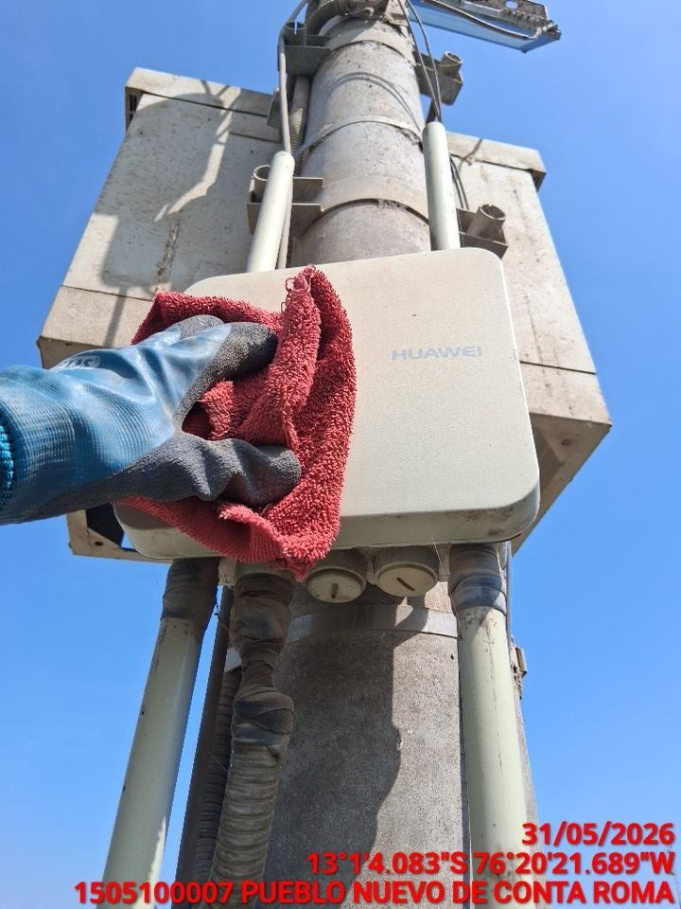 | 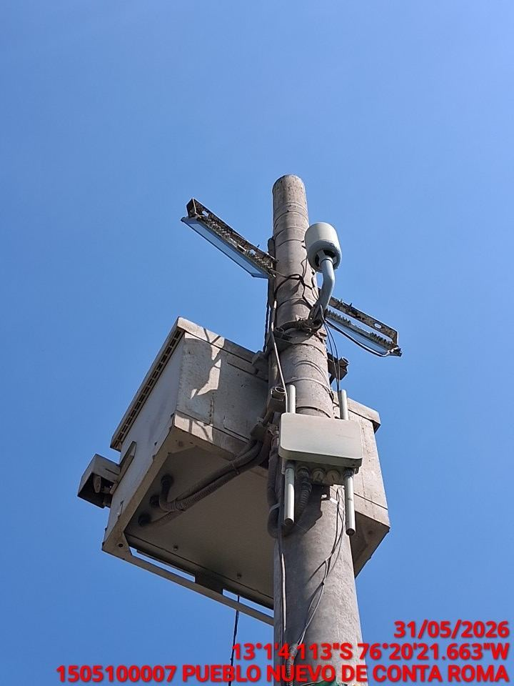

TARJETAS: AJUSTE DE ELEMENTOS Y CONEXIONES
ANTES |  |  | DURANTE | DESPUES
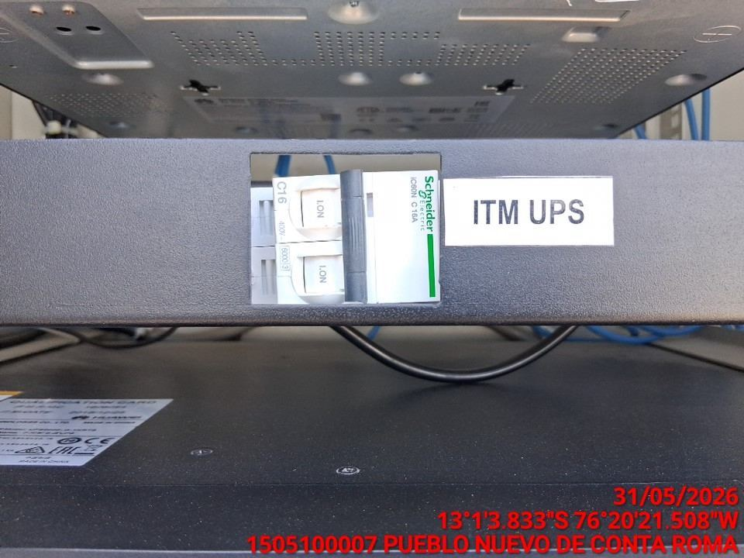 |  |  | 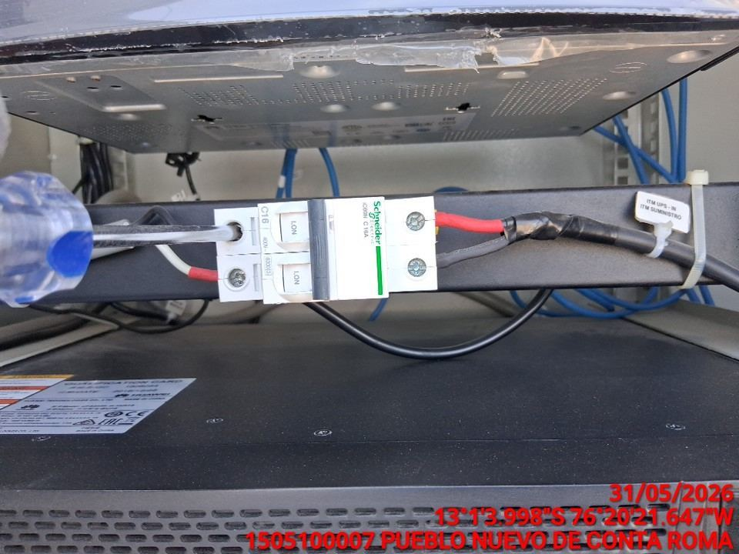 | 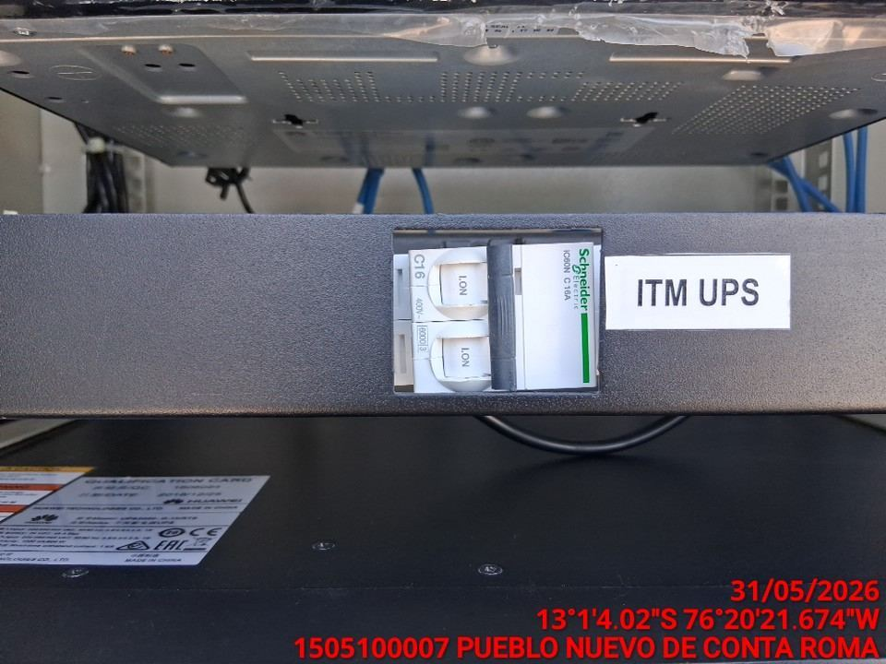

CABLES: LIMPIEZA TECNICA Y ORDENAMIENTO DE CABLES
ANTES |  |  | DURANTE | DESPUES
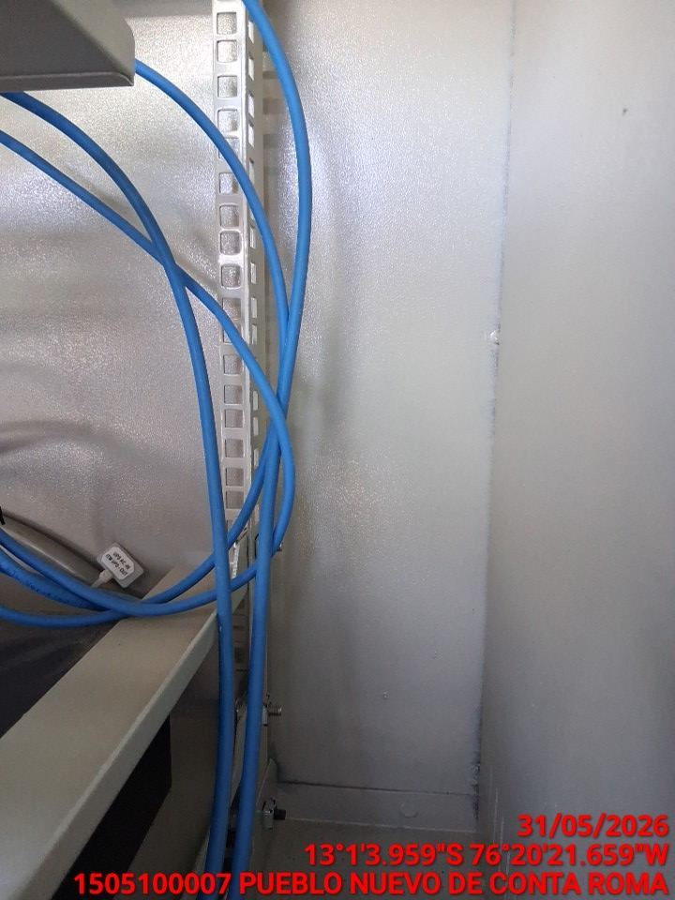 |  |  | 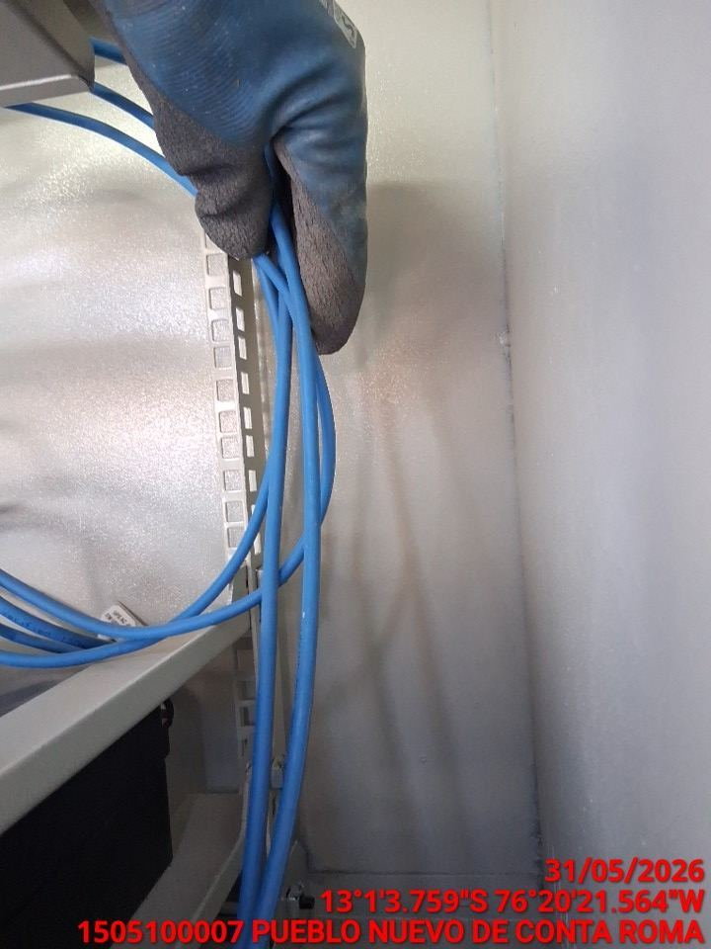 | 